Sheet1
预算报价单
名称 | 参考图片 | 规格 | 技术参数 | 数量 | 单价 | 金额 | 备注
实训桌 | 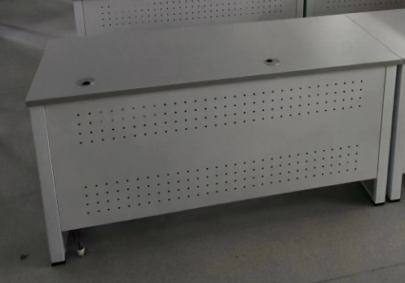 | 1200*600*760 | 桌面采用≥24mm抗倍特环保板材，软性封边，边脚60*30*1.5底部带调整脚，横梁40*40*1.2，铝合金连接头，前、侧挡板采用1.0mm钢板，另外配置：布线、多功能线盒、键盘托、升级主机架。颜色可选，电线不外露。 | 20 |  |  | 质保期3年
实训椅 | 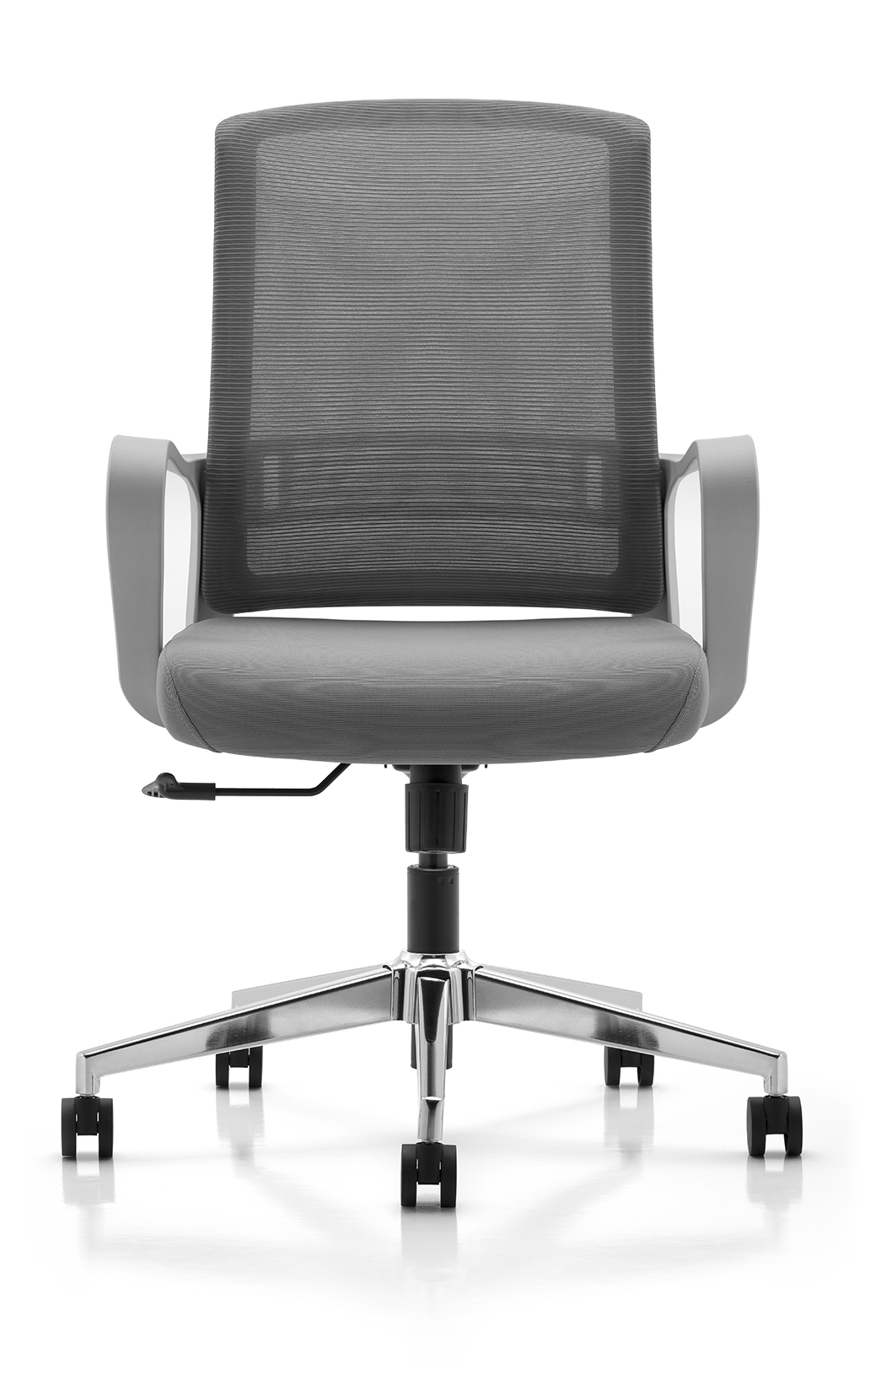 | 常规 | ·靠背颜色 高级灰 ·头枕和背采用白色超韧PU新型软性材料成型 ·定型海绵座，带坐壳，配三防座布 4级分体倾仰锁定底盘，带座前后滑动功能 ·3D尼龙扶手架，配PU软扶手面 ·分体倾仰 原位锁定底盘 ·100mm行程黑色四级气杆 ·350mm铝合金脚 ·60mm电镀PU静音轮 | 20 |  |  | 质保期3年
 |  |  | 增补家具，样式、尺寸、颜色要求与原有家具完全一致且环保达标。 |  |  | 0

注：
1、此报价为含税报价；
2、此报价包含运输费、搬运费、安装费、税费、搬运费等一切费用；
3、质保期三年；
4、此项目为交钥匙工程，送货安装到位后能直接投入使用；
5、供货方需缴纳合同总金额5%的履约保证金，质保期满后，供货方提出申请甲方确认后退还履约保证金。

